Hoja1
 |  | TABLA DE INDICADORES GENERALES PROYECTO DE TESIS MEMORIA VISUAL

Familia: |  | Veintmilla Ponce

Nº | FOTOGRAFÍAS | EVENTO | LUGAR | PERSONAS Nº | PERSONAS EN LA FOTOGRAFÍA | OBJETOS
1 | 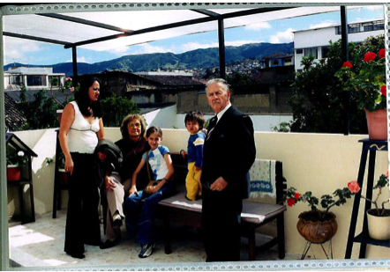 | Viaje | Loja | 5 | Madre, Abuela, Hijos, y Cuñado | Sillas, flores, árboles, casas
2 | 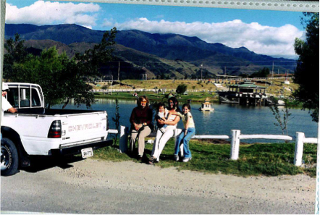 | Viaje | Loja | 4 | Madre, Abuela, Hijos | Lago, auto, senderos, casas de patos
3 | 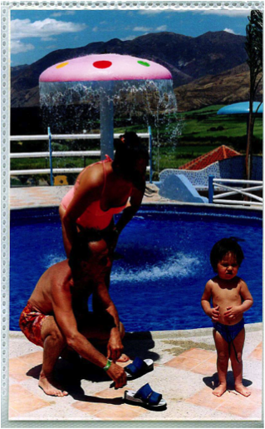 | Paseo | Loja "La Toma" | 3 | Padres e Hijo | Piscina, adornos, montañas
4 | 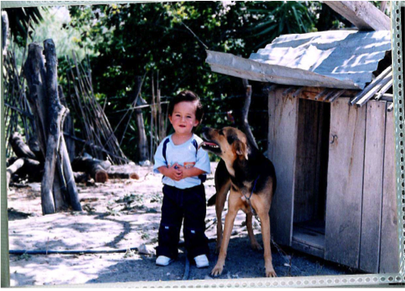 | Paseo | Loja "La Toma" | 2 | Hijo y Mascota | Cadena, casa de perros, troncos, árboles
5 | 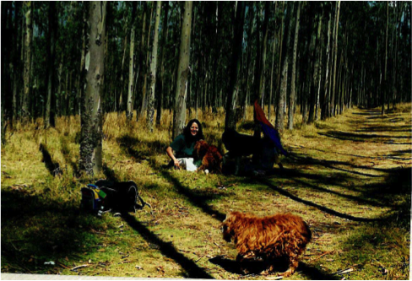 | Paseo | Quito "Parque Metropolitano" | 3 | Madre y 2 (dos) mascotas | Árboles, maleta, cometa, senderos
6 | 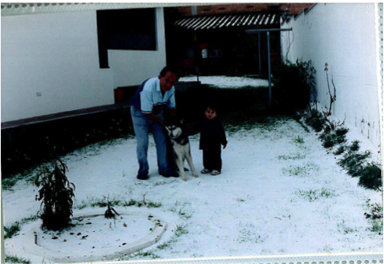 | Acontecimiento Familiar | Quito | 3 | Padre, Hijo y Mascota | Granizo, plantas, mascota
7 | 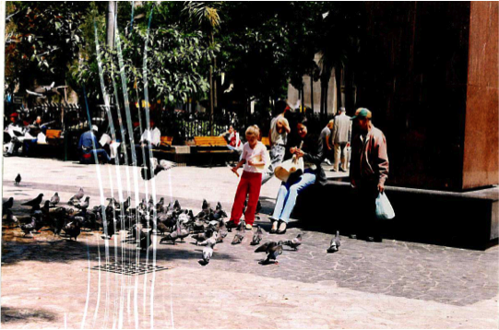 | Viaje | Bogota - Colombia | 2 | Madre e Hija | Árboles, sillas, palomas, gente, monumentos
8 | 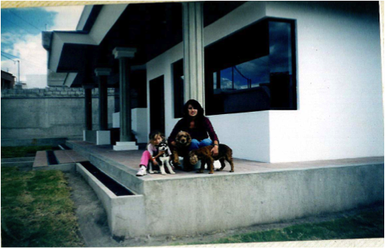 | Acontecimiento Familiar | Quito | 5 | Madre, Hija y 3 (tres) Mascotas | Casa, cesped, columnas, departamentos
9 | 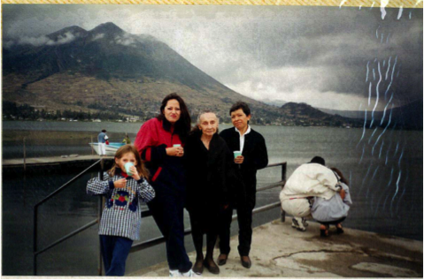 | Paseo | "Quicocha" | 4 | Madre, Hija, Cuñada y Auxiliar | Lago, montañas, puente, botes
10 | 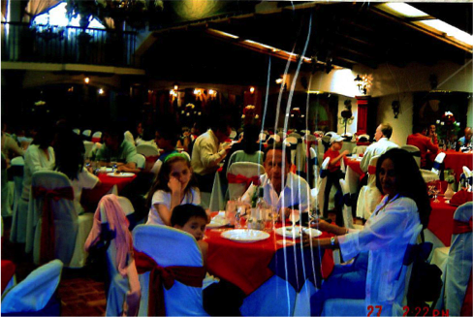 | Reunión Familiar | Quito - Restaurante "La Ronda" | 4 | Padres e Hijos | Mesas, decoraciones, platos, lámparas, gente
11 | 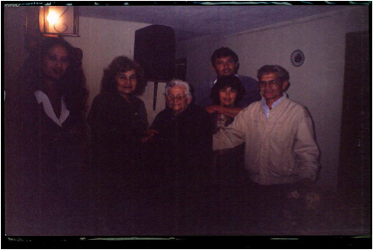 | Reunión Familiar | Quito | 5 | Madre, Nietos, Abuela, Hijos, Tio y Cuñada | Lámparas, parlantes, cuadros

 |  | TABLA DE INDICADORES GENERALES PROYECTO DE TESIS MEMORIA VISUAL

Familia: |  | Ponce Almeida

Nº | FOTOGRAFÍAS | EVENTO | LUGAR | PERSONAS Nº | PERSONAS EN LA FOTOGRAFÍA | OBJETOS
1 | 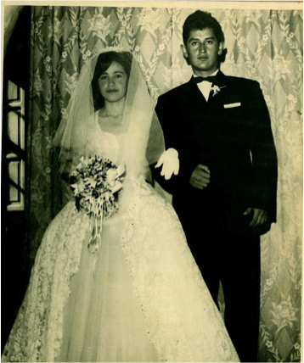 | Matrimonio | Quito | 2 | Nuevos esposos | Vestido de novia, ramo, cortina
2 | 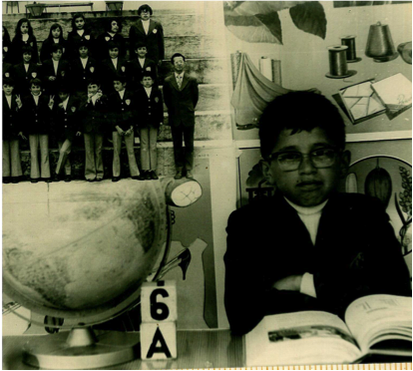 | Foto escolar | Quito | 1 | Hijo | Globo terraqueo, libros, foto de todos los compañeros de curso, cubos, cuadros
3 | 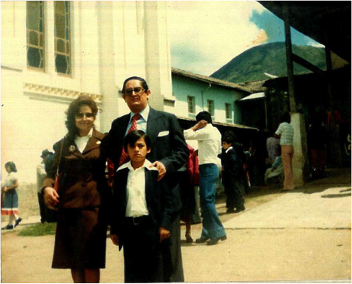 | Acontecimiento Familiar | Quito | 3 | Padres y ahijado | Casas, montañas, gente
4 | 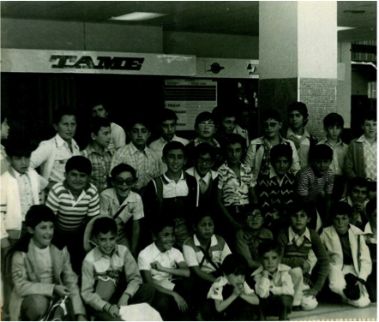 | Viaje | Galápagos | 30 | Padre, hijo y compañeros de la escuela | Equipajes, oficinas del aeropuerto, columnas
5 | 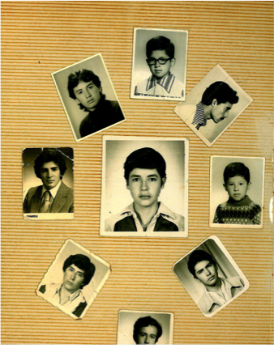 | Acontecimiento Familiar | Quito | 9 | Hijo y compañeros | Fotos tamaño carnet
6 | (No se escaneo la tarjeta, por pedido de Elba y por respeto a su memoria | Acontecimiento Familiar | Quito | 0 | Ninguna | Tarjeta en recuerdo de la misa del mes de fallecimiento de su madre

 |  | TABLA DE INDICADORES GENERALES PROYECTO DE TESIS MEMORIA VISUAL

Familia: |  | López Guamán

Nº | FOTOGRAFÍAS | EVENTO | LUGAR | PERSONAS Nº | PERSONAS EN LA FOTOGRAFÍA | OBJETOS
1 | 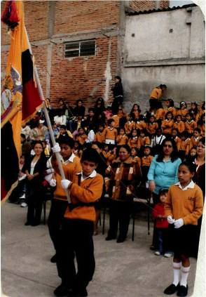 | Juramento a la bandera | Quito - Zavala | 1 | Hijo menor | Bandera, compañeros de colegio, casas
2 | 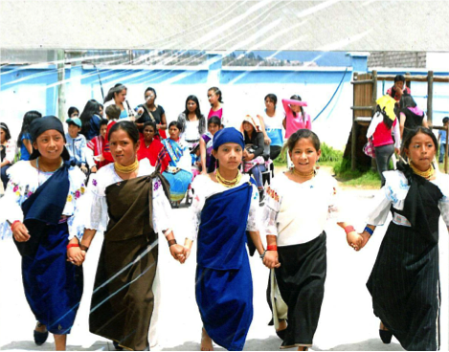 | Kermese | Quito - Zavala | 5 | Hija y compañeras | Trajes tipicos de otavaleñas, juegos infantiles, montañas
3 | 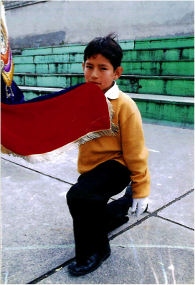 | Juramento a la bandera | Quito - Zavala | 1 | Hijo menor | Bandera, graderío
4 | 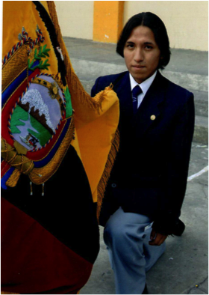 | Juramento a la bandera | Quito | 1 | Hijo mayor | Bandera
5 | 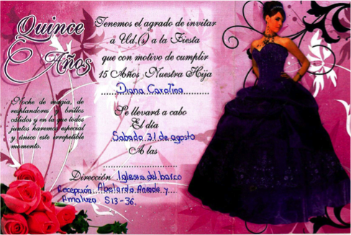 | Acontecimiento Familiar | Quito | 0 | Ninguna | Invitación a la fiesta de 15 años
6 | 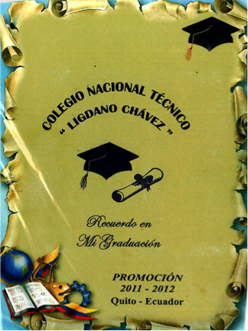 | Acontecimiento Familiar | Quito | 0 | Ninguna | Invitación a la graduación

